Sheet1
Index | Analog | Smiles | Num Rings | Num Rotatable Bonds | Num Lipinski HB Donor | Num Lipinski HB Acceptor | Mol Wt | LogP | Topological Polar SA | Synthetic Accessibility | Plasma Protein Binding 75%+ | Blood Brain Barrier | Human Intestinal Absorption | Caco-2 Permeability (logPapp) | BCRP Inhibitor | OCT2 inhibitor | Pgp Inhibitors | Block Bile Salt Export Pump | Inhibitors of Cytochrome P450 1A2 | Inhibitors of Cytochrome P450 2C19 | Inhibitors/Substrates of Cytochrome P450 2C9 | Inhibitors/Substrates of Cytochrome P450 3A4 | Activators of Cytochrome P450 3A4 | Inhibitors/Substrates of Cytochrome P450 2D6 | Substrates of Cytochrome P450 2C19 | Activators of Cytochrome P450 2A9 | Acute Oral Toxicity (Mouse, LD50 < 300mg/kg) | Acute Oral Toxicity (Mouse, LD50 < 50mg/kg) | Acute Oral Toxicity (Mouse, LD50 < 5mg/kg) | Acute Oral Toxicity (Rat, LD50 < 300mg/kg) | Acute Oral Toxicity (Rat, LD50 < 50mg/kg) | Acute Oral Toxicity (Rat, LD50 < 5mg/kg) | Activator Alzheimer's amyloid precursor | myocardial damage | Mutagenicity | Induce Phospholipidosis | Carcinogenic Potency (Salmonella Mutagenicity) | Carcinogenic Potency (Mouse) | Cytotoxicity in HEK293 cells - 32 hour | Cytotoxicity in HepG2 cells - 32 hour | Induce genotoxicity in human embryonic kidney cells | Activators of the human pregnane X receptor (PXR) signaling pathway | Differential cytotoxicity (isogenic chicken DT40 cell lines) | Drug Induced Liver Injury | Eye Corrosion | Eye Irritation | Fish Tox (high risk) | hERG Blockers | Mitochondrial Toxicity | Skin Sensitization
000 | 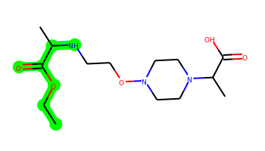 | CCOC(=O)C(C)NCCON1CCN(C(C)C(=O)O)CC1 | 1 | 9 | 2 | 8 | 317.195 | -0.45 | 91.34 | 3.37 | No | No | No | -4.981 | No | No | No | No | No | No | No | No | No | No | No | No | No | No | No | No | No | No | No | No | No | No | No | No | No | No | No | Yes | No | Yes | No | No | No | No | No | No
001 | 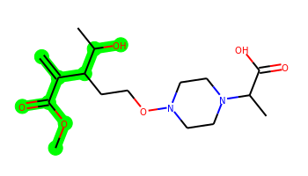 | C=C(C(=O)OC)C(CCON1CCN(C(C)C(=O)O)CC1)C(C)O | 1 | 9 | 2 | 8 | 344.195 | 0.125 | 99.54 | 4 | No | No | No | -5.085 | No | No | No | No | No | No | No | No | No | No | No | No | No | No | No | No | No | No | No | No | No | No | No | No | No | No | No | Yes | No | No | No | No | No | No | No | No
002 | 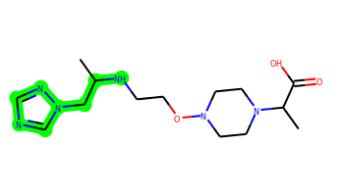 | CC(Cn1cncn1)NCCON1CCN(C(C)C(=O)O)CC1 | 2 | 9 | 2 | 9 | 326.207 | -0.721 | 95.75 | 3.605 | No | No | No | -4.909 | No | No | No | No | No | No | No | No | No | No | No | No | No | No | No | No | No | No | No | No | No | No | No | No | No | No | No | Yes | No | Yes | No | No | No | No | No | No
003 | 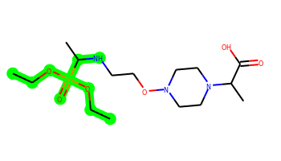 | CCOP(=O)(OCC)C(C)NCCON1CCN(C(C)C(=O)O)CC1 | 1 | 12 | 2 | 9 | 381.203 | 1.21 | 100.57 | 3.869 | No | No | No | -4.9 | No | No | No | Yes | No | No | No | No | No | No | No | No | No | Yes | No | Yes | Yes | No | No | No | No | No | No | No | No | No | No | Yes | No | No | No | No | No | No | No | No
004 | 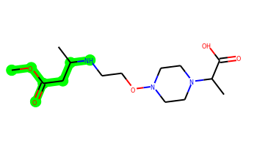 | COC(=O)CC(C)NCCON1CCN(C(C)C(=O)O)CC1 | 1 | 9 | 2 | 8 | 317.195 | -0.45 | 91.34 | 3.416 | No | No | No | -4.993 | No | No | No | No | No | No | No | No | No | No | No | No | No | No | No | No | No | No | No | No | No | No | No | No | No | No | No | Yes | No | Yes | No | No | No | No | No | No
005 | 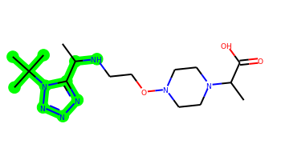 | CC(NCCON1CCN(C(C)C(=O)O)CC1)c1nnnn1C(C)(C)C | 2 | 8 | 2 | 10 | 369.249 | 0.101 | 108.64 | 3.708 | No | No | No | -5.251 | No | No | No | No | No | No | No | No | No | No | No | No | No | No | No | No | No | No | No | No | No | No | No | No | No | No | No | Yes | No | Yes | No | No | No | No | No | No
006 | 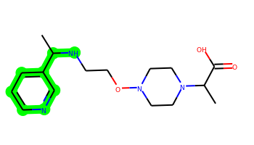 | CC(NCCON1CCN(C(C)C(=O)O)CC1)c1cccnc1 | 2 | 8 | 2 | 7 | 322.2 | 0.755 | 77.93 | 3.317 | No | No | Yes | -4.9 | No | No | No | No | No | No | No | No | No | No | No | No | No | No | No | No | No | No | No | No | No | No | No | No | No | No | No | Yes | No | Yes | No | No | No | No | No | No
007 | 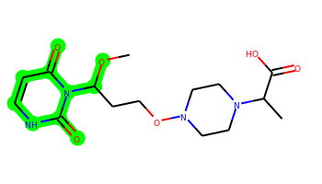 | COC(CCON1CCN(C(C)C(=O)O)CC1)n1c(=O)cc[nH]c1=O | 2 | 8 | 2 | 10 | 356.17 | -0.906 | 117.1 | 3.943 | No | No | No | -5.207 | No | No | No | No | No | No | No | No | No | No | No | No | No | No | No | No | No | No | No | No | No | No | No | No | No | No | No | No | No | Yes | No | No | No | No | No | No
008 | 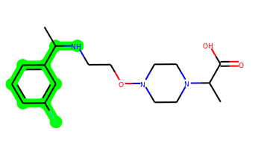 | CC(NCCON1CCN(C(C)C(=O)O)CC1)c1cccc(F)c1 | 2 | 8 | 2 | 6 | 339.196 | 1.499 | 65.04 | 3.223 | No | No | Yes | -4.806 | No | No | No | No | No | No | No | No | No | No | No | No | No | No | No | No | No | No | No | No | No | No | No | No | No | No | No | Yes | No | Yes | No | No | Yes | No | No | No
009 | 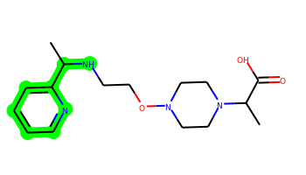 | CC(NCCON1CCN(C(C)C(=O)O)CC1)c1ccccn1 | 2 | 8 | 2 | 7 | 322.2 | 0.755 | 77.93 | 3.34 | No | Yes | Yes | -4.883 | No | No | No | No | No | No | No | No | No | No | No | No | No | No | No | No | No | No | No | No | No | No | No | No | No | No | No | Yes | No | Yes | No | No | No | No | No | No
010 | 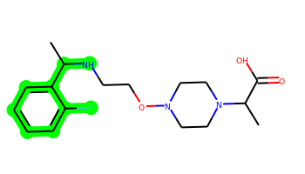 | CC(NCCON1CCN(C(C)C(=O)O)CC1)c1ccccc1F | 2 | 8 | 2 | 6 | 339.196 | 1.499 | 65.04 | 3.23 | No | Yes | Yes | -4.806 | No | No | No | No | No | No | No | No | No | No | No | No | No | No | No | No | No | No | No | No | No | No | No | No | No | No | No | Yes | No | Yes | No | No | No | No | No | No
011 |  | CC(NCCON1CCN(C(C)C(=O)O)CC1)c1ccncc1 | 2 | 8 | 2 | 7 | 322.2 | 0.755 | 77.93 | 3.332 | No | No | Yes | -4.904 | No | No | No | No | No | No | No | No | No | No | No | No | No | No | No | No | No | No | No | No | No | No | No | No | No | No | No | Yes | No | Yes | No | No | No | No | No | No
012 | 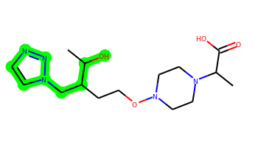 | CC(O)C(CCON1CCN(C(C)C(=O)O)CC1)Cn1ccnn1 | 2 | 9 | 2 | 9 | 341.206 | -0.312 | 103.95 | 4.095 | No | No | No | -5.096 | No | No | No | No | No | No | No | No | No | No | No | No | No | No | No | No | No | No | No | No | No | No | No | No | No | No | No | Yes | No | Yes | No | No | No | No | No | No
013 | 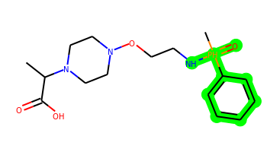 | CC(C(=O)O)N1CCN(OCCN[PH](C)(=O)c2ccccc2)CC1 | 2 | 8 | 2 | 7 | 356.174 | 0.564 | 82.11 | 4.105 | No | Yes | Yes | -4.536 | No | No | No | No | No | Yes | No | No | No | No | No | No | Yes | Yes | No | Yes | Yes | No | No | Yes | No | No | No | No | Yes | Yes | Yes | No | Yes | Yes | Yes | Yes | No | No | No | No
014 | 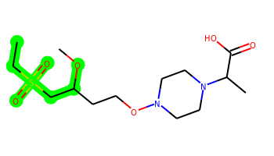 | CCS(=O)(=O)CC(CCON1CCN(C(C)C(=O)O)CC1)OC | 1 | 10 | 1 | 8 | 352.167 | -0.151 | 96.38 | 3.741 | No | No | No | -4.965 | No | No | No | No | No | No | No | No | No | No | No | No | No | No | No | No | No | No | No | No | No | No | No | No | No | No | No | No | No | No | No | No | No | No | No | No
015 | 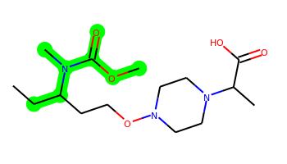 | CCC(CCON1CCN(C(C)C(=O)O)CC1)N(C)C(=O)OC | 1 | 8 | 1 | 8 | 331.211 | 0.876 | 82.55 | 3.673 | No | No | No | -4.958 | No | No | No | No | No | No | No | No | No | No | No | No | No | No | No | No | No | No | No | No | No | No | No | No | No | No | No | Yes | No | No | No | No | No | No | No | No
016 | 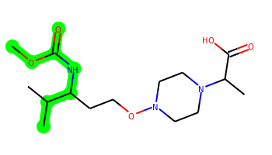 | COC(=O)NC(CCON1CCN(C(C)C(=O)O)CC1)C(C)C | 1 | 8 | 2 | 8 | 331.211 | 0.779 | 91.34 | 3.488 | No | No | No | -5.023 | No | No | No | No | No | No | No | No | No | No | No | No | No | No | No | No | No | No | No | No | No | No | No | No | No | No | No | Yes | No | No | No | No | No | No | No | No
017 | 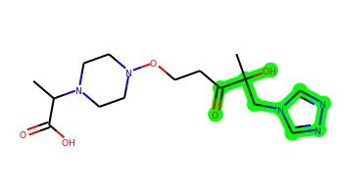 | CC(C(=O)O)N1CCN(OCCC(=O)C(C)(O)Cn2cnnc2)CC1 | 2 | 9 | 2 | 10 | 355.186 | -0.989 | 121.02 | 4.069 | No | No | No | -5.16 | No | No | No | No | No | No | No | No | No | No | No | No | No | No | No | No | No | No | No | No | No | No | No | No | No | No | No | No | No | Yes | No | No | No | No | No | No
018 | 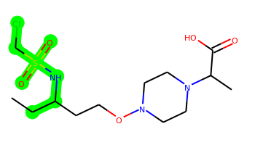 | CCC(CCON1CCN(C(C)C(=O)O)CC1)NS(=O)(=O)CCl | 1 | 10 | 2 | 8 | 371.128 | 0.293 | 99.18 | 3.725 | No | No | No | -4.934 | No | No | No | No | No | No | No | No | No | No | No | No | No | Yes | No | No | No | No | No | No | No | No | No | No | No | No | No | Yes | No | Yes | No | No | No | No | No | No
019 | 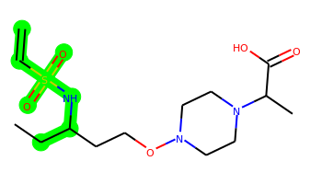 | C=CS(=O)(=O)NC(CC)CCON1CCN(C(C)C(=O)O)CC1 | 1 | 10 | 2 | 8 | 349.167 | 0.24 | 99.18 | 3.868 | No | No | No | -4.88 | No | No | No | No | No | No | No | No | No | No | No | No | No | No | No | No | No | No | No | No | No | No | No | No | No | No | No | Yes | No | Yes | No | No | No | No | No | No
020 | 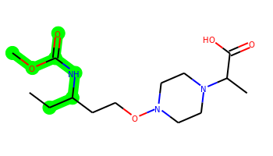 | CCC(CCON1CCN(C(C)C(=O)O)CC1)NC(=O)OC | 1 | 8 | 2 | 8 | 317.195 | 0.533 | 91.34 | 3.448 | No | No | No | -4.936 | No | No | No | No | No | No | No | No | No | No | No | No | No | No | No | No | No | No | No | No | No | No | No | No | No | No | No | Yes | No | Yes | No | No | No | No | No | No
021 | 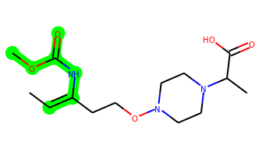 | CC=C(CCON1CCN(C(C)C(=O)O)CC1)NC(=O)OC | 1 | 7 | 2 | 8 | 315.179 | 0.659 | 91.34 | 3.599 | No | No | No | -5.012 | No | No | No | No | No | No | No | No | No | No | No | No | No | No | No | No | No | No | No | No | No | No | No | No | No | No | No | Yes | No | Yes | No | No | No | No | No | No
022 | 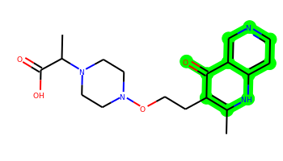 | Cc1[nH]c2ccncc2c(=O)c1CCON1CCN(C(C)C(=O)O)CC1 | 3 | 6 | 2 | 8 | 360.18 | 0.796 | 98.76 | 3.35 | Yes | No | Yes | -5.239 | No | No | No | No | No | No | No | No | No | No | No | No | No | No | No | No | No | No | No | Yes | No | No | No | No | No | No | No | Yes | No | Yes | No | No | No | No | No | No
023 | 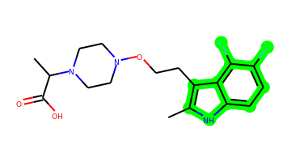 | Cc1[nH]c2ccc(F)c(F)c2c1CCON1CCN(C(C)C(=O)O)CC1 | 3 | 6 | 2 | 6 | 367.171 | 2.319 | 68.8 | 3.327 | Yes | No | Yes | -4.887 | No | Yes | No | Yes | No | No | No | No | No | No | No | No | No | No | No | No | No | No | No | No | No | No | No | No | No | No | No | Yes | Yes | Yes | No | No | No | No | No | No
024 | 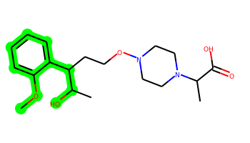 | COc1ccccc1C(CCON1CCN(C(C)C(=O)O)CC1)C(C)O | 2 | 9 | 2 | 7 | 366.215 | 1.572 | 82.47 | 3.622 | Yes | No | Yes | -4.925 | No | No | No | Yes | No | No | No | No | No | No | No | No | No | No | No | No | No | No | No | No | No | No | No | No | No | No | No | Yes | No | No | No | No | No | No | No | No
025 | 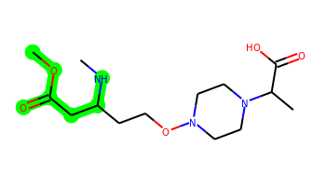 | CNC(CCON1CCN(C(C)C(=O)O)CC1)CC(=O)OC | 1 | 9 | 2 | 8 | 317.195 | -0.45 | 91.34 | 3.541 | No | No | No | -4.988 | No | No | No | No | No | No | No | No | No | No | No | No | No | No | No | No | No | No | No | No | No | No | No | No | No | No | No | Yes | No | No | No | No | No | No | No | No
026 | 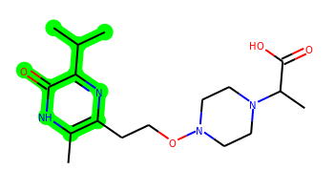 | Cc1[nH]c(=O)c(C(C)C)nc1CCON1CCN(C(C)C(=O)O)CC1 | 2 | 7 | 2 | 8 | 352.211 | 0.767 | 98.76 | 3.455 | No | No | Yes | -5.101 | No | No | No | No | No | No | No | No | No | No | No | No | No | No | No | No | No | No | No | No | No | No | No | No | No | No | No | Yes | No | Yes | No | No | No | No | No | No
027 |  | CC(C(=O)O)N1CCN(OCCC(=O)C(C)(O)Cn2cncn2)CC1 | 2 | 9 | 2 | 10 | 355.186 | -0.989 | 121.02 | 3.868 | No | No | No | -5.209 | No | No | No | No | No | No | No | No | No | No | No | No | No | No | No | No | No | No | No | No | No | No | No | No | No | No | No | No | No | Yes | No | No | No | No | No | No
028 | 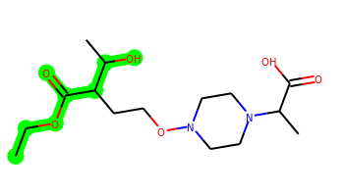 | CCOC(=O)C(CCON1CCN(C(C)C(=O)O)CC1)C(C)O | 1 | 9 | 2 | 8 | 332.195 | -0.041 | 99.54 | 3.753 | No | No | No | -5.109 | No | No | No | No | No | No | No | No | No | No | No | No | No | No | No | No | No | No | No | No | No | No | No | No | No | No | No | Yes | No | No | No | No | No | No | No | No
029 | 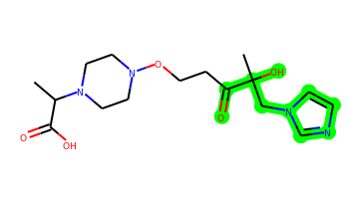 | CC(C(=O)O)N1CCN(OCCC(=O)C(C)(O)Cn2ccnc2)CC1 | 2 | 9 | 2 | 9 | 354.19 | -0.384 | 108.13 | 3.849 | No | No | No | -5.166 | No | No | No | No | No | No | No | No | No | No | No | No | No | No | No | No | No | No | No | No | No | No | No | No | No | No | No | No | No | Yes | No | No | No | No | No | No
030 | 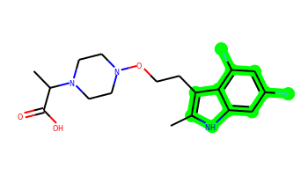 | Cc1[nH]c2cc(F)cc(F)c2c1CCON1CCN(C(C)C(=O)O)CC1 | 3 | 6 | 2 | 6 | 367.171 | 2.319 | 68.8 | 3.359 | Yes | No | Yes | -4.875 | No | Yes | No | Yes | No | No | No | No | No | No | No | No | No | No | No | No | No | No | No | No | No | No | No | No | No | No | No | Yes | Yes | Yes | No | No | Yes | No | No | No
031 | 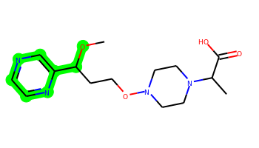 | COC(CCON1CCN(C(C)C(=O)O)CC1)c1cnccn1 | 2 | 8 | 1 | 8 | 324.18 | 0.577 | 88.02 | 3.714 | No | No | No | -4.861 | No | No | No | No | No | No | No | No | No | No | No | No | No | No | No | No | No | No | No | No | No | No | No | No | No | No | No | Yes | No | Yes | No | No | No | No | No | No
032 | 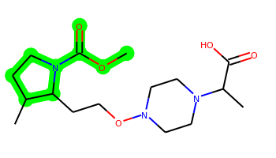 | COC(=O)N1CCC(C)C1CCON1CCN(C(C)C(=O)O)CC1 | 2 | 6 | 1 | 8 | 343.211 | 0.876 | 82.55 | 3.869 | No | No | No | -4.888 | No | No | No | No | No | No | No | No | No | No | No | No | No | No | No | No | No | No | No | No | No | No | No | No | No | No | No | Yes | No | No | No | No | No | No | No | No
033 | 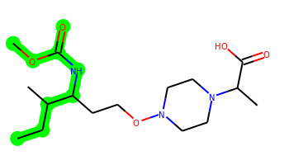 | CCC(C)C(CCON1CCN(C(C)C(=O)O)CC1)NC(=O)OC | 1 | 9 | 2 | 8 | 345.226 | 1.17 | 91.34 | 3.715 | No | No | No | -5.041 | No | No | No | No | No | No | No | No | No | No | No | No | No | No | No | No | No | No | No | No | No | No | No | No | No | No | No | Yes | No | No | No | No | No | No | No | No
034 |  | CC(NCCON1CCN(C(C)C(=O)O)CC1)c1cccc(Br)c1 | 2 | 8 | 2 | 6 | 399.116 | 2.122 | 65.04 | 3.266 | Yes | Yes | Yes | -4.979 | No | No | No | Yes | No | No | No | No | No | No | No | No | No | No | No | No | No | No | No | No | No | No | No | No | No | No | No | Yes | No | Yes | No | No | Yes | No | No | No
035 |  | CC(NCCON1CCN(C(C)C(=O)O)CC1)c1cccc(Cl)c1 | 2 | 8 | 2 | 6 | 355.166 | 2.013 | 65.04 | 3.213 | Yes | Yes | Yes | -4.883 | No | No | No | Yes | No | No | No | No | No | No | No | No | No | No | No | No | No | No | No | No | No | No | No | No | No | No | No | Yes | No | Yes | No | No | No | No | No | No
036 | 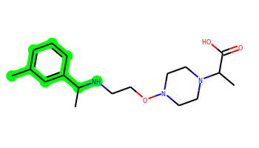 | Cc1cccc(C(C)NCCON2CCN(C(C)C(=O)O)CC2)c1 | 2 | 8 | 2 | 6 | 335.221 | 1.668 | 65.04 | 3.202 | Yes | Yes | Yes | -4.868 | No | No | No | No | No | No | No | No | No | No | No | No | No | No | No | No | No | No | No | No | No | No | No | No | No | No | No | Yes | No | Yes | No | No | No | No | No | No
037 | 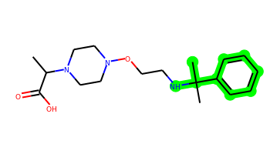 | CC(C(=O)O)N1CCN(OCCNC(C)(C)c2ccccc2)CC1 | 2 | 8 | 2 | 6 | 335.221 | 1.534 | 65.04 | 3.063 | No | Yes | Yes | -4.822 | No | No | No | No | No | No | No | No | No | No | No | No | No | No | No | No | No | No | No | No | No | No | No | No | No | No | No | Yes | No | No | No | No | No | No | No | No
038 |  | CC(NCCON1CCN(C(C)C(=O)O)CC1)c1ccccc1 | 2 | 8 | 2 | 6 | 321.205 | 1.36 | 65.04 | 3.104 | No | Yes | Yes | -4.839 | No | No | No | No | No | No | No | No | No | No | No | No | No | No | No | No | No | No | No | No | No | No | No | No | No | No | No | Yes | No | Yes | No | No | No | No | No | No
039 | 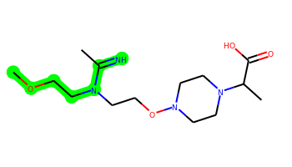 | COCCN(CCON1CCN(C(C)C(=O)O)CC1)C(C)=N | 1 | 9 | 2 | 8 | 316.211 | -0.046 | 89.33 | 3.451 | No | No | No | -4.978 | No | No | No | No | No | No | No | No | No | No | No | No | No | No | No | No | No | No | No | No | No | No | No | No | No | No | No | Yes | No | Yes | No | No | No | No | No | No
040 | 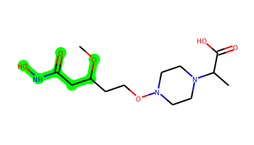 | COC(CCON1CCN(C(C)C(=O)O)CC1)CC(=O)NO | 1 | 9 | 3 | 9 | 319.174 | -0.691 | 111.57 | 3.642 | No | No | No | -5.8 | No | No | No | No | No | No | No | No | No | No | No | No | No | No | No | No | No | No | No | No | No | No | No | No | No | No | No | Yes | No | Yes | No | No | No | No | No | No
041 | 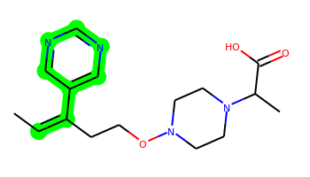 | CC=C(CCON1CCN(C(C)C(=O)O)CC1)c1cncnc1 | 2 | 7 | 1 | 7 | 320.185 | 1.292 | 78.79 | 3.569 | No | Yes | Yes | -4.799 | No | No | No | No | No | No | No | No | No | No | No | No | No | No | No | No | No | No | No | No | No | No | No | No | No | No | No | Yes | No | Yes | No | No | No | No | No | No
042 | 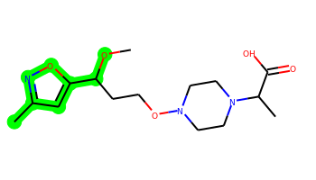 | COC(CCON1CCN(C(C)C(=O)O)CC1)c1cc(C)no1 | 2 | 8 | 1 | 8 | 327.179 | 1.083 | 88.27 | 3.832 | No | No | No | -4.837 | No | No | No | No | No | No | No | No | No | No | No | No | No | No | No | No | No | No | No | No | No | No | No | No | No | No | No | Yes | No | Yes | No | No | No | No | No | No
043 | 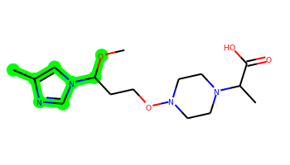 | COC(CCON1CCN(C(C)C(=O)O)CC1)n1cnc(C)c1 | 2 | 8 | 1 | 8 | 326.195 | 0.749 | 80.06 | 3.914 | No | No | No | -4.846 | No | No | No | No | No | No | No | No | No | No | No | No | No | No | No | No | No | No | No | No | No | No | No | No | No | No | No | Yes | No | Yes | No | No | No | No | No | No
044 | 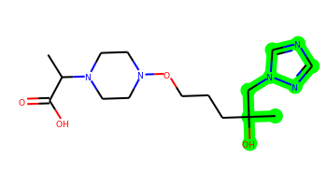 | CC(C(=O)O)N1CCN(OCCCC(C)(O)Cn2cncn2)CC1 | 2 | 9 | 2 | 9 | 341.206 | -0.168 | 103.95 | 3.733 | No | No | No | -5.145 | No | No | No | No | No | No | No | No | No | No | No | No | No | No | No | No | No | No | No | No | No | No | No | No | No | No | No | Yes | No | Yes | No | No | No | No | No | No
045 |  | CC(NCCON1CCN(C(C)C(=O)O)CC1)c1ccccc1Cl | 2 | 8 | 2 | 6 | 355.166 | 2.013 | 65.04 | 3.214 | Yes | Yes | Yes | -4.847 | No | No | No | Yes | No | No | No | No | No | No | No | No | No | No | No | No | No | No | No | No | No | No | No | No | No | No | No | Yes | No | Yes | No | No | No | No | No | No
046 | 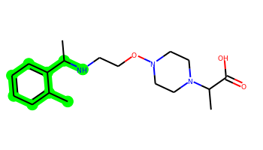 | Cc1ccccc1C(C)NCCON1CCN(C(C)C(=O)O)CC1 | 2 | 8 | 2 | 6 | 335.221 | 1.668 | 65.04 | 3.208 | Yes | Yes | Yes | -4.848 | No | Yes | No | No | No | No | No | No | No | No | No | No | No | No | No | No | No | No | No | No | No | No | No | No | No | No | No | Yes | No | Yes | No | No | No | No | No | No
047 | 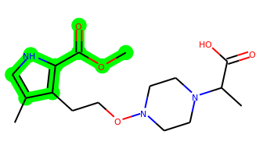 | COC(=O)c1[nH]cc(C)c1CCON1CCN(C(C)C(=O)O)CC1 | 2 | 7 | 2 | 8 | 339.179 | 0.675 | 95.1 | 3.412 | No | No | No | -5.071 | No | No | No | No | No | No | No | No | No | No | No | No | No | No | No | No | No | No | No | No | No | No | No | No | No | No | No | Yes | No | Yes | No | No | No | No | No | No
048 | 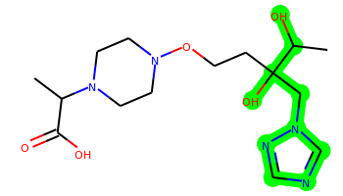 | CC(C(=O)O)N1CCN(OCCC(O)(Cn2cncn2)C(C)O)CC1 | 2 | 9 | 3 | 10 | 357.201 | -1.198 | 124.18 | 4.149 | No | No | No | -5.84 | No | No | No | No | No | No | No | No | No | No | No | No | No | No | No | No | No | No | No | No | No | No | No | No | No | No | No | No | No | Yes | No | No | No | No | No | No
049 | 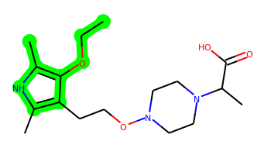 | CCOc1c(C)[nH]c(C)c1CCON1CCN(C(C)C(=O)O)CC1 | 2 | 8 | 2 | 7 | 339.216 | 1.595 | 78.03 | 3.402 | No | No | Yes | -4.75 | No | No | No | No | No | No | No | No | No | No | No | No | No | No | No | No | No | No | No | No | No | No | No | No | No | No | No | Yes | No | Yes | No | No | No | No | No | No
050 | 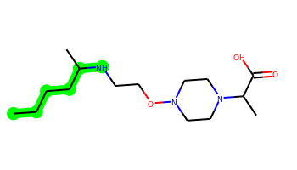 | CCCCC(C)NCCON1CCN(C(C)C(=O)O)CC1 | 1 | 10 | 2 | 6 | 301.237 | 1.177 | 65.04 | 3.336 | No | No | Yes | -4.906 | No | No | No | No | No | No | No | No | No | No | No | No | No | No | No | No | No | No | No | No | No | No | No | No | No | No | No | Yes | No | No | No | No | No | No | No | No
051 | 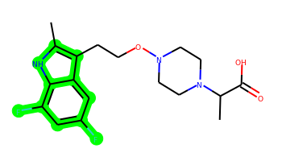 | Cc1[nH]c2c(F)cc(F)cc2c1CCON1CCN(C(C)C(=O)O)CC1 | 3 | 6 | 2 | 6 | 367.171 | 2.319 | 68.8 | 3.316 | Yes | No | Yes | -4.868 | No | No | No | Yes | No | No | No | No | No | No | No | No | No | No | No | No | No | No | No | No | No | No | No | No | No | No | No | Yes | Yes | Yes | No | No | Yes | No | No | No
052 | 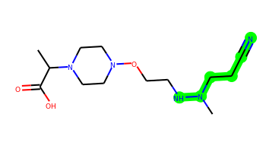 | CC(C(=O)O)N1CCN(OCCNN(C)CCC#N)CC1 | 1 | 9 | 2 | 8 | 299.196 | -0.641 | 92.07 | 3.697 | No | No | No | -4.99 | No | No | No | No | No | No | No | No | No | No | No | No | No | No | No | No | No | No | No | No | No | No | No | No | No | No | No | Yes | No | Yes | No | No | No | No | No | No
053 |  | CSCCC(C)NCCON1CCN(C(C)C(=O)O)CC1 | 1 | 10 | 2 | 6 | 319.193 | 0.74 | 65.04 | 3.519 | No | No | Yes | -4.93 | No | No | No | No | No | No | No | No | No | No | No | No | No | No | No | No | No | No | No | No | No | No | No | No | No | No | No | Yes | No | Yes | No | No | No | No | No | No
054 | 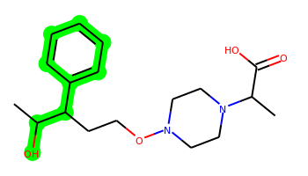 | CC(O)C(CCON1CCN(C(C)C(=O)O)CC1)c1ccccc1 | 2 | 8 | 2 | 6 | 336.205 | 1.563 | 73.24 | 3.555 | No | No | Yes | -4.967 | No | No | No | No | No | No | No | No | No | No | No | No | No | No | No | No | No | No | No | No | No | No | No | No | No | No | No | Yes | No | No | No | No | No | No | No | No
055 | 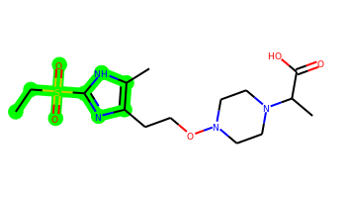 | CCS(=O)(=O)c1nc(CCON2CCN(C(C)C(=O)O)CC2)c(C)[nH]1 | 2 | 8 | 2 | 9 | 374.162 | 0.077 | 115.83 | 3.571 | No | No | No | -4.809 | No | No | No | No | No | No | No | No | No | No | No | No | No | No | No | No | No | No | No | No | No | No | No | No | No | No | No | No | No | Yes | No | No | No | No | No | No
056 | 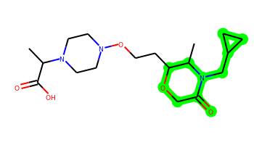 | CC(C(=O)O)N1CCN(OCCC2OCC(=O)N(CC3CC3)C2C)CC1 | 3 | 8 | 1 | 8 | 369.226 | 0.425 | 82.55 | 4.035 | No | No | No | -4.994 | No | No | No | Yes | No | No | No | No | No | No | No | No | No | Yes | No | No | No | No | No | No | No | No | No | No | No | No | No | Yes | No | No | No | No | No | No | No | No
057 |  | CC1=C(CCON2CCN(C(C)C(=O)O)CC2)CC(C#N)C(=O)N1 | 2 | 6 | 2 | 8 | 336.18 | 0.332 | 105.9 | 4.117 | No | No | No | -5.089 | No | No | No | No | No | No | No | No | No | No | No | No | No | No | No | No | No | No | No | No | No | No | No | No | No | No | No | Yes | No | Yes | No | No | No | No | No | No
058 |  | CCC(CCON1CCN(C(C)C(=O)O)CC1)NS(=O)(=O)C(F)(F)F | 1 | 9 | 2 | 8 | 391.139 | 0.617 | 99.18 | 3.726 | No | No | No | -4.93 | No | No | No | No | No | No | No | No | No | No | No | No | No | No | No | No | No | No | No | No | No | No | No | No | No | No | No | Yes | No | Yes | No | No | No | No | No | No
059 |  | CCS(=O)(=O)c1nc(C)c(CCON2CCN(C(C)C(=O)O)CC2)[nH]1 | 2 | 8 | 2 | 9 | 374.162 | 0.077 | 115.83 | 3.677 | No | No | No | -4.803 | No | No | No | No | No | No | No | No | No | No | No | No | No | No | No | No | No | No | No | No | No | No | No | No | No | No | No | No | No | Yes | No | No | No | No | No | No
060 |  | CCC(O)(CCON1CCN(C(C)C(=O)O)CC1)Cn1cncn1 | 2 | 9 | 2 | 9 | 341.206 | -0.168 | 103.95 | 3.877 | No | No | No | -5.138 | No | No | No | No | No | No | No | No | No | No | No | No | No | No | No | No | No | No | No | No | No | No | No | No | No | No | No | Yes | No | Yes | No | No | No | No | No | No
061 |  | Cc1[nH]c2ccc(Cl)c(F)c2c1CCON1CCN(C(C)C(=O)O)CC1 | 3 | 6 | 2 | 6 | 383.141 | 2.834 | 68.8 | 3.342 | Yes | No | Yes | -4.974 | No | No | No | Yes | No | No | No | No | No | No | No | No | No | No | No | No | No | No | No | No | No | No | No | No | No | No | No | Yes | Yes | Yes | No | No | No | No | No | No
062 |  | Cc1[nH]c2c(c1CCON1CCN(C(C)C(=O)O)CC1)C(=O)CCCC2 | 3 | 6 | 2 | 7 | 363.216 | 1.797 | 85.87 | 3.425 | Yes | No | Yes | -5.043 | No | No | No | Yes | No | No | No | No | No | No | No | No | No | No | No | No | No | No | No | No | No | No | No | No | No | No | No | Yes | No | Yes | No | No | No | No | No | No
063 |  | COc1cccc2[nH]c(C)c(CCON3CCN(C(C)C(=O)O)CC3)c12 | 3 | 7 | 2 | 7 | 361.2 | 2.05 | 78.03 | 3.198 | Yes | No | Yes | -5.085 | No | Yes | No | Yes | No | No | No | No | No | No | No | No | No | No | No | No | No | No | No | No | No | No | No | No | No | No | No | Yes | No | Yes | No | No | No | No | No | No
064 |  | CCC(O)(CCON1CCN(C(C)C(=O)O)CC1)c1cccnc1 | 2 | 8 | 2 | 7 | 337.2 | 1.092 | 86.13 | 3.645 | No | No | Yes | -5.017 | No | No | No | No | No | No | No | No | No | No | No | No | No | No | No | No | No | No | No | No | No | No | No | No | No | No | No | Yes | No | Yes | No | No | No | No | No | No
065 |  | Cc1[nH]c2ccc(F)cc2c1CCON1CCN(C(C)C(=O)O)CC1 | 3 | 6 | 2 | 6 | 349.18 | 2.18 | 68.8 | 3.122 | Yes | No | Yes | -4.87 | No | Yes | No | Yes | No | No | No | No | No | No | No | No | No | No | No | No | No | No | No | No | No | No | No | No | No | No | No | Yes | No | Yes | No | No | Yes | No | No | No
066 |  | CC(C=CC(=O)O)NCCON1CCN(C(C)C(=O)O)CC1 | 1 | 9 | 3 | 8 | 315.179 | -0.372 | 102.34 | 3.753 | No | No | No | -5.735 | No | No | No | No | No | No | No | No | No | No | No | No | No | No | No | No | No | No | No | No | No | No | No | No | No | No | No | Yes | No | Yes | No | No | No | No | No | No
067 |  | CC(CCC(=O)O)NCCON1CCN(C(C)C(=O)O)CC1 | 1 | 10 | 3 | 8 | 317.195 | -0.148 | 102.34 | 3.377 | No | No | No | -5.71 | No | No | No | No | No | No | No | No | No | No | No | No | No | No | No | No | No | No | No | No | No | No | No | No | No | No | No | No | No | No | No | No | No | No | No | No
068 |  | CC(NCCON1CCN(C(C)C(=O)O)CC1)SCC(=O)O | 1 | 10 | 3 | 8 | 335.151 | -0.238 | 102.34 | 3.805 | No | No | No | -5.687 | No | No | No | No | No | No | No | No | No | No | No | No | No | No | No | No | No | No | No | No | No | No | No | No | No | No | No | Yes | No | Yes | No | No | No | No | No | No
069 |  | CC(O)C(CCON1CCN(C(C)C(=O)O)CC1)N1CCOCC1 | 2 | 8 | 2 | 8 | 345.226 | -0.52 | 85.71 | 3.807 | No | No | No | -5.017 | No | No | No | No | No | No | No | No | No | No | No | No | No | No | No | No | No | No | No | No | No | No | No | No | No | No | No | Yes | No | No | No | No | No | No | No | No
070 |  | CC(=O)ONC(C)CCCON1CCN(C(C)C(=O)O)CC1 | 1 | 9 | 2 | 8 | 317.195 | 0.245 | 91.34 | 3.768 | No | No | No | -4.939 | No | No | No | No | No | No | No | No | No | No | No | No | No | No | No | No | No | No | No | No | No | No | No | No | No | No | No | Yes | No | No | No | No | No | No | No | No
071 |  | CC(C(=O)O)N1CCN(OCCNC(C)C23CC4CC(CC(C4)C2)C3)CC1 | 5 | 8 | 2 | 6 | 379.283 | 2.203 | 65.04 | 4.758 | Yes | Yes | Yes | -4.927 | No | Yes | No | Yes | No | No | No | No | No | No | No | No | No | Yes | No | No | No | No | No | No | No | No | No | No | No | No | No | Yes | No | No | No | No | Yes | No | No | No
072 |  | C=CCN1C(=O)C(CCON2CCN(C(C)C(=O)O)CC2)C1C | 2 | 8 | 1 | 7 | 325.2 | 0.432 | 73.32 | 4.066 | No | No | No | -4.979 | No | No | No | No | No | No | No | No | No | No | No | No | No | No | No | No | No | No | No | No | No | No | No | No | No | No | No | Yes | No | Yes | No | No | No | No | No | No
073 |  | CCCN1C(=O)C(CCON2CCN(C(C)C(=O)O)CC2)C1C | 2 | 8 | 1 | 7 | 327.216 | 0.656 | 73.32 | 3.948 | No | No | No | -4.834 | No | No | No | No | No | No | No | No | No | No | No | No | No | No | No | No | No | No | No | No | No | No | No | No | No | No | No | Yes | No | Yes | No | No | No | No | No | No
074 |  | CC(C(=O)O)N1CCN(OCCCC(C)(O)c2cccnc2)CC1 | 2 | 8 | 2 | 7 | 337.2 | 1.092 | 86.13 | 3.486 | No | No | Yes | -5.067 | No | No | No | No | No | No | No | No | No | No | No | No | No | No | No | No | No | No | No | No | No | No | No | No | No | No | No | Yes | No | Yes | No | No | No | No | No | No
075 |  | CC(C(=O)O)N1CCN(OCCC(O)(Cn2ccnc2)C(C)O)CC1 | 2 | 9 | 3 | 9 | 356.206 | -0.593 | 111.29 | 4.148 | No | No | No | -5.825 | No | No | No | No | No | No | No | No | No | No | No | No | No | No | No | No | No | No | No | No | No | No | No | No | No | No | No | No | No | Yes | No | No | No | No | No | No
076 |  | CC(C(=O)O)N1CCN(OCCC(O)(Cn2cncn2)C(C)(C)O)CC1 | 2 | 9 | 3 | 10 | 371.217 | -0.807 | 124.18 | 4.006 | No | No | No | -5.828 | No | No | No | No | No | No | No | No | No | No | No | No | No | No | No | No | No | No | No | No | No | No | No | No | No | No | No | No | No | Yes | No | No | No | No | No | No
077 |  | CCCN1COCC(CCON2CCN(C(C)C(=O)O)CC2)C1C | 2 | 8 | 1 | 7 | 343.247 | 1.103 | 65.48 | 4.128 | No | No | No | -4.839 | No | No | No | No | No | No | No | No | No | No | No | No | No | No | No | No | No | No | No | No | No | No | No | No | No | No | No | Yes | Yes | No | No | No | No | No | No | No
078 |  | CC(C(=O)O)N1CCN(OCCC2C(=O)C=CN(C(=O)C3CC3)C2C)CC1 | 3 | 7 | 1 | 8 | 379.211 | 0.739 | 90.39 | 4.175 | Yes | No | No | -5.064 | No | No | No | Yes | No | No | No | No | No | No | No | No | No | No | No | Yes | No | No | No | No | No | No | No | No | No | No | No | Yes | No | Yes | No | No | No | No | No | No
079 |  | COC(CCON1CCN(C(C)C(=O)O)CC1)C1CNCCO1 | 2 | 8 | 2 | 8 | 331.211 | -0.598 | 83.5 | 4.098 | No | No | No | -4.928 | No | No | No | No | No | No | No | No | No | No | No | No | No | No | No | No | No | No | No | No | No | No | No | No | No | No | No | No | No | No | No | No | No | No | No | No
080 |  | CC(O)C(CCON1CCN(C(C)C(=O)O)CC1)NC(=O)CS | 1 | 9 | 3 | 8 | 349.167 | -0.806 | 102.34 | 3.952 | No | No | No | -5.816 | No | No | No | No | No | No | No | No | No | No | No | No | No | No | No | No | No | No | No | No | No | No | No | No | No | No | No | Yes | No | No | No | No | No | No | No | No
081 |  | CCC(CCON1CCN(C(C)C(=O)O)CC1)N1CC(O)C1=O | 2 | 8 | 2 | 8 | 329.195 | -0.619 | 93.55 | 4.079 | No | No | No | -5.083 | No | No | No | No | No | No | No | No | No | No | No | No | No | Yes | Yes | No | No | No | No | No | No | No | No | No | No | No | No | Yes | No | No | No | No | No | No | No | No
082 |  | COc1cccc2c(CCON3CCN(C(C)C(=O)O)CC3)c(C)[nH]c12 | 3 | 7 | 2 | 7 | 361.2 | 2.05 | 78.03 | 3.153 | Yes | No | Yes | -5.07 | No | Yes | No | Yes | No | No | No | No | No | No | No | No | No | No | No | No | No | No | No | No | No | No | No | No | No | No | No | Yes | No | Yes | No | No | No | No | No | No
083 |  | COC(CCON1CCN(C(C)C(=O)O)CC1)c1ccccc1F | 2 | 8 | 1 | 6 | 340.18 | 1.926 | 62.24 | 3.413 | No | Yes | Yes | -4.776 | No | No | No | No | No | No | No | No | No | No | No | No | No | No | No | No | No | No | No | No | No | No | No | No | No | No | No | Yes | No | Yes | No | No | Yes | No | No | No
084 |  | Cc1[nH]c2ccccc2c(=O)c1CCON1CCN(C(C)C(=O)O)CC1 | 3 | 6 | 2 | 7 | 359.185 | 1.401 | 85.87 | 3.111 | Yes | No | Yes | -5.087 | No | Yes | No | Yes | No | No | No | No | No | No | No | No | No | No | No | No | No | No | No | Yes | No | No | No | No | No | No | No | Yes | No | Yes | No | No | No | No | No | No
085 |  | COC(=O)c1c(N)sc(C)c1CCON1CCN(C(C)C(=O)O)CC1 | 2 | 7 | 3 | 8 | 371.151 | 0.99 | 105.33 | 3.372 | No | No | No | -5.083 | No | No | No | No | No | No | No | No | No | No | No | No | No | No | No | No | No | No | No | No | No | No | No | No | No | No | No | Yes | No | Yes | No | No | No | No | No | No
086 |  | CCCc1c(C)n(CCON2CCN(C(C)C(=O)O)CC2)c(=O)[nH]c1=O | 2 | 8 | 2 | 9 | 368.206 | -0.18 | 107.87 | 3.315 | No | No | No | -5.145 | No | No | No | No | No | No | No | No | No | No | No | No | No | No | No | No | No | No | No | No | No | No | No | No | No | No | No | Yes | No | Yes | No | No | No | No | No | No
087 |  | CC#Cc1c(C)n(CCON2CCN(C(C)C(=O)O)CC2)c(=O)[nH]c1=O | 2 | 6 | 2 | 9 | 364.175 | -0.761 | 107.87 | 3.603 | No | No | No | -5.151 | No | No | No | No | No | No | No | No | No | No | No | No | No | No | No | No | No | No | No | No | No | No | No | No | No | No | No | Yes | No | Yes | No | No | No | No | No | No
088 |  | C=CCc1c(C)n(CCON2CCN(C(C)C(=O)O)CC2)c(=O)[nH]c1=O | 2 | 8 | 2 | 9 | 366.19 | -0.404 | 107.87 | 3.468 | No | No | No | -5.128 | No | No | No | No | No | No | No | No | No | No | No | No | No | No | No | No | No | No | No | No | No | No | No | No | No | No | No | Yes | No | Yes | No | No | No | No | No | No
089 |  | Cc1nc(S(=O)(=O)C(F)F)[nH]c1CCON1CCN(C(C)C(=O)O)CC1 | 2 | 8 | 2 | 9 | 396.128 | 0.279 | 115.83 | 3.803 | No | No | No | -4.912 | No | No | No | No | No | No | No | No | No | No | No | No | No | No | No | No | No | No | No | No | No | No | No | No | No | No | No | Yes | No | Yes | No | No | No | No | No | No
090 |  | CC(CCCON1CCN(C(C)C(=O)O)CC1)NC(=O)CF | 1 | 9 | 2 | 7 | 319.191 | 0.263 | 82.11 | 3.492 | No | No | Yes | -4.881 | No | No | No | No | No | No | No | No | No | No | No | No | No | No | No | No | No | No | No | No | No | No | No | No | No | No | No | No | No | Yes | No | No | No | No | No | No
091 |  | Cc1[nH]c2c(c1CCON1CCN(C(C)C(=O)O)CC1)C(=O)CC(C)(C)C2 | 3 | 6 | 2 | 7 | 377.231 | 2.043 | 85.87 | 3.548 | Yes | No | Yes | -5.05 | No | No | No | Yes | No | No | No | No | No | No | No | No | No | No | No | No | No | No | No | No | No | No | No | No | No | No | No | Yes | No | Yes | No | No | No | No | No | No
092 |  | Cc1cccc(C(CCON2CCN(C(C)C(=O)O)CC2)C(C)O)c1 | 2 | 8 | 2 | 6 | 350.221 | 1.872 | 73.24 | 3.647 | No | No | Yes | -5.026 | No | No | No | No | No | No | No | No | No | No | No | No | No | No | No | No | No | No | No | No | No | No | No | No | No | No | No | Yes | No | No | No | No | No | No | No | No
093 |  | Cc1ccccc1C(CCON1CCN(C(C)C(=O)O)CC1)C(C)O | 2 | 8 | 2 | 6 | 350.221 | 1.872 | 73.24 | 3.657 | Yes | No | Yes | -4.987 | No | No | No | No | No | No | No | No | No | No | No | No | No | No | No | No | No | No | No | No | No | No | No | No | No | No | No | Yes | No | No | No | No | No | No | No | No
094 |  | CC(O)C(CCON1CCN(C(C)C(=O)O)CC1)c1cccc(Cl)c1 | 2 | 8 | 2 | 6 | 370.166 | 2.217 | 73.24 | 3.658 | Yes | No | Yes | -4.829 | No | Yes | No | Yes | No | No | No | No | No | No | No | No | No | No | No | No | No | No | No | No | No | No | No | No | No | No | No | Yes | No | Yes | No | No | Yes | No | No | No
095 |  | CC(O)C(CCON1CCN(C(C)C(=O)O)CC1)c1ccccc1Cl | 2 | 8 | 2 | 6 | 370.166 | 2.217 | 73.24 | 3.658 | Yes | No | Yes | -4.775 | No | No | No | Yes | No | No | No | No | No | No | No | No | No | No | No | No | No | No | No | No | No | No | No | No | No | No | No | Yes | No | No | No | No | Yes | No | No | No
096 |  | COC(=O)CC(CCON1CCN(C(C)C(=O)O)CC1)SC | 1 | 9 | 1 | 7 | 334.156 | 0.694 | 79.31 | 3.761 | No | No | No | -4.855 | No | No | No | No | No | No | No | No | No | No | No | No | No | No | No | No | No | No | No | No | No | No | No | No | No | No | No | Yes | No | No | No | No | No | No | No | No
097 |  | CCC(CCON1CCN(C(C)C(=O)O)CC1)CC(=O)OC | 1 | 9 | 1 | 7 | 316.2 | 0.988 | 79.31 | 3.465 | No | No | Yes | -4.808 | No | No | No | No | No | No | No | No | No | No | No | No | No | No | No | No | No | No | No | No | No | No | No | No | No | No | No | Yes | No | No | No | No | No | No | No | No
098 |  | CC=C(CCON1CCN(C(C)C(=O)O)CC1)CC(=O)OC | 1 | 8 | 1 | 7 | 314.184 | 0.908 | 79.31 | 3.539 | No | No | Yes | -4.856 | No | No | No | No | No | No | No | No | No | No | No | No | No | No | No | No | No | No | No | No | No | No | No | No | No | No | No | Yes | No | No | No | No | No | No | No | No
099 |  | CC(O)=C(C=CC#N)CCON1CCN(C(C)C(=O)O)CC1 | 1 | 7 | 2 | 7 | 309.169 | 1.311 | 97.03 | 3.899 | No | No | Yes | -5.007 | No | No | No | No | No | No | No | No | No | No | No | No | No | No | No | No | No | No | No | No | No | No | No | No | No | No | Yes | Yes | No | No | No | No | No | No | No | No
100 |  | CCCCC(CCON1CCN(C(C)C(=O)O)CC1)C(C)O | 1 | 10 | 2 | 6 | 316.236 | 1.586 | 73.24 | 3.755 | No | No | Yes | -4.818 | No | No | No | No | No | No | No | No | No | No | No | No | No | No | No | No | No | No | No | No | No | No | No | No | No | No | No | Yes | No | No | No | No | No | No | No | No
101 |  | CCSCC(CCON1CCN(C(C)C(=O)O)CC1)C(C)O | 1 | 10 | 2 | 6 | 334.193 | 1.149 | 73.24 | 4.037 | No | No | No | -5.002 | No | No | No | No | No | No | No | No | No | No | No | No | No | No | No | No | No | No | No | No | No | No | No | No | No | No | No | Yes | No | No | No | No | No | No | No | No
102 |  | Cc1[nH]c(C(=O)C(F)(F)F)cc1CCON1CCN(C(C)C(=O)O)CC1 | 2 | 7 | 2 | 7 | 377.156 | 1.633 | 85.87 | 3.601 | No | No | Yes | -4.793 | No | No | No | No | No | No | No | No | No | No | No | No | No | No | No | No | No | No | No | No | No | No | No | No | No | No | No | Yes | No | Yes | No | No | No | No | No | No
103 |  | Cc1[nH]c2cc(F)c(F)cc2c1CCON1CCN(C(C)C(=O)O)CC1 | 3 | 6 | 2 | 6 | 367.171 | 2.319 | 68.8 | 3.237 | Yes | No | Yes | -4.897 | No | No | No | Yes | No | No | No | No | No | No | No | No | No | No | No | No | No | No | No | No | No | No | No | No | No | No | No | Yes | Yes | Yes | No | No | No | No | No | No
104 |  | COC(=O)C1OC(C)C1CCON1CCN(C(C)C(=O)O)CC1 | 2 | 7 | 1 | 8 | 330.179 | -0.025 | 88.54 | 4.113 | No | No | No | -5.036 | No | No | No | No | No | No | No | No | No | No | No | No | No | Yes | No | No | No | No | No | No | No | No | No | No | No | No | No | Yes | No | No | No | No | No | No | No | No
105 |  | COC(=O)CN(CCON1CCN(C(C)C(=O)O)CC1)C(C)=O | 1 | 8 | 1 | 9 | 331.174 | -0.97 | 99.62 | 3.184 | No | No | No | -5.086 | No | No | No | No | No | No | No | No | No | No | No | No | No | No | No | No | No | No | No | No | No | No | No | No | No | No | No | Yes | No | No | No | No | No | No | No | No
106 |  | Cc1[nH]c2cc(F)ccc2c1CCON1CCN(C(C)C(=O)O)CC1 | 3 | 6 | 2 | 6 | 349.18 | 2.18 | 68.8 | 3.143 | Yes | No | Yes | -4.864 | No | Yes | No | Yes | No | No | No | No | No | No | No | No | No | No | No | No | No | No | No | No | No | No | No | No | No | No | No | Yes | No | Yes | No | No | Yes | No | No | No
107 |  | COC(=O)N1CC2(CC2)CC(C)C1CCON1CCN(C(C)C(=O)O)CC1 | 3 | 6 | 1 | 8 | 383.242 | 1.656 | 82.55 | 4.609 | Yes | No | No | -4.864 | No | No | No | Yes | No | No | No | No | No | No | No | No | No | Yes | No | No | No | No | No | No | No | No | No | No | No | No | No | Yes | No | No | No | No | No | No | No | No
108 |  | CNC(CCON1CCN(C(C)C(=O)O)CC1)Cn1ncnn1 | 2 | 9 | 2 | 10 | 327.202 | -1.326 | 108.64 | 3.987 | No | No | No | -4.925 | No | No | No | No | No | No | No | No | No | No | No | No | No | No | No | No | No | No | No | No | No | No | No | No | No | No | No | Yes | No | Yes | No | No | No | No | No | No
109 |  | CC(=O)C(O)(CCON1CCN(C(C)C(=O)O)CC1)Cn1cncn1 | 2 | 9 | 2 | 10 | 355.186 | -0.989 | 121.02 | 3.965 | No | No | No | -5.198 | No | No | No | No | No | No | No | No | No | No | No | No | No | No | No | No | No | No | No | No | No | No | No | No | No | No | No | No | No | Yes | No | No | No | No | No | No
110 |  | Cc1[nH]c2cc(Cl)c(F)cc2c1CCON1CCN(C(C)C(=O)O)CC1 | 3 | 6 | 2 | 6 | 383.141 | 2.834 | 68.8 | 3.251 | Yes | No | Yes | -4.94 | No | No | No | Yes | No | No | No | No | No | No | No | No | No | No | No | No | No | No | No | No | No | No | No | No | No | No | No | Yes | Yes | Yes | No | No | Yes | No | No | No
111 |  | COC(CCON1CCN(C(C)C(=O)O)CC1)c1ccccn1 | 2 | 8 | 1 | 7 | 323.185 | 1.181 | 75.13 | 3.542 | No | Yes | Yes | -4.848 | No | No | No | No | No | No | No | No | No | No | No | No | No | No | No | No | No | No | No | No | No | No | No | No | No | No | No | Yes | No | Yes | No | No | No | No | No | No
112 |  | COC(CCON1CCN(C(C)C(=O)O)CC1)c1cc(C)on1 | 2 | 8 | 1 | 8 | 327.179 | 1.083 | 88.27 | 3.807 | No | Yes | No | -4.864 | No | No | No | No | No | No | No | No | No | No | No | No | No | No | No | No | No | No | No | No | No | No | No | No | No | No | No | Yes | No | Yes | No | No | No | No | No | No
113 |  | CC(C(=O)O)N1CCN(OCCNC(C)(c2ccccc2)c2ccccc2)CC1 | 3 | 9 | 2 | 6 | 397.237 | 2.562 | 65.04 | 3.125 | Yes | No | Yes | -5.191 | No | No | Yes | Yes | No | No | No | No | No | No | No | No | No | No | No | No | No | No | No | No | No | No | No | No | No | No | No | Yes | Yes | Yes | No | No | Yes | No | No | No
114 |  | CCC(CCON1CCN(C(C)C(=O)O)CC1)NC(=O)CF | 1 | 9 | 2 | 7 | 319.191 | 0.263 | 82.11 | 3.622 | No | No | Yes | -4.878 | No | No | No | No | No | No | No | No | No | No | No | No | No | No | No | No | No | No | No | No | No | No | No | No | No | No | No | Yes | No | Yes | No | No | No | No | No | No
115 |  | CCC(=O)N1CCC(CCON2CCN(C(C)C(=O)O)CC2)C1C | 2 | 7 | 1 | 7 | 341.231 | 1.046 | 73.32 | 3.867 | No | No | No | -4.985 | No | No | No | No | No | No | No | No | No | No | No | No | No | No | No | No | No | No | No | No | No | No | No | No | No | No | No | Yes | No | No | No | No | No | No | No | No
116 |  | CCN(CCON1CCN(C(C)C(=O)O)CC1)CC1OCCO1 | 2 | 9 | 1 | 8 | 331.211 | -0.296 | 74.71 | 3.509 | No | No | No | -4.834 | No | No | No | No | No | No | No | No | No | No | No | No | No | No | No | No | No | No | No | No | No | No | No | No | No | No | No | Yes | No | No | No | No | No | No | No | No
117 |  | COC(CCON1CCN(C(C)C(=O)O)CC1)=Nc1nccs1 | 2 | 7 | 1 | 8 | 342.136 | 1.232 | 87.49 | 3.779 | No | No | No | -4.85 | No | No | No | No | No | No | No | No | No | No | No | No | No | No | No | No | No | No | No | No | No | No | No | No | No | No | No | Yes | No | Yes | No | No | No | No | No | No
118 |  | COCc1n[nH]c(C)c1CCON1CCN(C(C)C(=O)O)CC1 | 2 | 8 | 2 | 8 | 326.195 | 0.429 | 90.92 | 3.445 | No | No | Yes | -4.91 | No | No | No | No | No | No | No | No | No | No | No | No | No | No | No | No | No | No | No | No | No | No | No | No | No | No | No | Yes | No | Yes | No | No | No | No | No | No
119 |  | CC1c2ccccc2S(=O)(=O)NC1CCON1CCN(C(C)C(=O)O)CC1 | 3 | 6 | 2 | 8 | 397.167 | 0.863 | 99.18 | 4.13 | Yes | No | No | -4.968 | No | No | No | Yes | No | No | No | No | No | No | No | No | No | No | No | Yes | No | No | No | No | No | No | No | No | No | No | No | Yes | No | Yes | No | No | No | No | No | No
120 |  | CC(C(=O)O)N1CCN(OCCC(O)(Cn2ccnc2)C(C)(C)O)CC1 | 2 | 9 | 3 | 9 | 370.222 | -0.202 | 111.29 | 4.003 | No | No | No | -5.817 | No | No | No | No | No | No | No | No | No | No | No | No | No | No | No | No | No | No | No | No | No | No | No | No | No | No | No | Yes | No | Yes | No | No | No | No | No | No
121 |  | CCNC(=O)N(CCON1CCN(C(C)C(=O)O)CC1)OC | 1 | 8 | 2 | 9 | 318.19 | -0.398 | 94.58 | 3.531 | No | No | No | -5.111 | No | No | No | No | No | No | No | No | No | No | No | No | No | No | No | No | No | No | No | No | No | No | No | No | No | No | No | Yes | No | Yes | No | No | No | No | No | No
122 |  | CCNC(=O)C(CCON1CCN(C(C)C(=O)O)CC1)OC | 1 | 9 | 2 | 8 | 317.195 | -0.45 | 91.34 | 3.544 | No | No | No | -5.012 | No | No | No | No | No | No | No | No | No | No | No | No | No | No | No | No | No | No | No | No | No | No | No | No | No | No | No | Yes | No | No | No | No | No | No | No | No
123 |  | CCC(CCON1CCN(C(C)C(=O)O)CC1)N1CC(C)C1=O | 2 | 8 | 1 | 7 | 327.216 | 0.656 | 73.32 | 4.01 | No | No | Yes | -4.849 | No | No | No | No | No | No | No | No | No | No | No | No | No | No | Yes | No | No | No | No | No | No | No | No | No | No | No | No | Yes | No | Yes | No | No | No | No | No | No
124 |  | CCCCC(C)(CCON1CCN(C(C)C(=O)O)CC1)C(C)O | 1 | 10 | 2 | 6 | 330.252 | 1.976 | 73.24 | 3.952 | Yes | No | Yes | -4.815 | No | No | No | No | No | No | No | No | No | No | No | No | No | No | No | No | No | No | No | No | No | No | No | No | No | No | No | Yes | No | No | No | No | No | No | No | No
125 |  | Cc1nc2c(CCON3CCN(C(C)C(=O)O)CC3)c(C)[nH]c(=S)n2n1 | 3 | 6 | 2 | 9 | 380.163 | 0.969 | 98.99 | 3.705 | Yes | No | Yes | -5.01 | No | No | No | Yes | No | No | No | No | No | No | No | No | No | No | No | No | No | No | No | No | No | No | No | No | No | No | No | Yes | No | Yes | No | No | No | No | No | No
126 |  | Cc1[nH]c(=S)n2c(C)nnc2c1CCON1CCN(C(C)C(=O)O)CC1 | 3 | 6 | 2 | 9 | 380.163 | 0.969 | 98.99 | 3.714 | Yes | No | Yes | -5.019 | No | No | No | Yes | No | No | No | No | No | No | No | No | No | No | No | No | No | No | No | No | No | No | No | No | No | No | No | Yes | Yes | Yes | No | No | No | No | No | No
127 |  | COC(=O)n1[nH]c(=O)c(C)c1CCON1CCN(C(C)C(=O)O)CC1 | 2 | 6 | 2 | 10 | 356.17 | -0.336 | 117.1 | 3.677 | No | No | No | -5.033 | No | No | No | No | No | No | No | No | No | No | No | No | No | No | No | No | No | No | No | No | No | No | No | No | No | No | No | Yes | No | Yes | No | No | No | No | No | No
128 |  | COC(=O)c1csc(C)c1CCON1CCN(C(C)C(=O)O)CC1 | 2 | 7 | 1 | 7 | 356.141 | 1.408 | 79.31 | 3.368 | No | No | No | -4.906 | No | No | No | No | No | No | No | No | No | No | No | No | No | No | No | No | No | No | No | No | No | No | No | No | No | No | No | Yes | No | Yes | No | No | No | No | No | No
129 |  | CN[PH](=O)(CCON1CCN(C(C)C(=O)O)CC1)N1CCOCC1 | 2 | 8 | 2 | 9 | 365.195 | -0.514 | 94.58 | 4.342 | No | Yes | Yes | -4.555 | No | No | No | No | No | Yes | No | No | No | No | No | No | Yes | Yes | No | Yes | Yes | No | No | Yes | No | No | No | No | Yes | Yes | Yes | No | Yes | Yes | Yes | Yes | No | No | No | No
130 |  | CCCN1C(=O)CCC(CCON2CCN(C(C)C(=O)O)CC2)C1C | 2 | 8 | 1 | 7 | 355.247 | 1.436 | 73.32 | 3.902 | Yes | No | No | -4.991 | No | No | No | No | No | No | No | No | No | No | No | No | No | No | No | No | No | No | No | No | No | No | No | No | No | No | No | Yes | No | No | No | No | No | No | No | No
131 |  | CC1=C(CCON2CCN(C(C)C(=O)O)CC2)c2ccccc2S(=O)(=O)N1 | 3 | 6 | 2 | 8 | 395.151 | 1.122 | 99.18 | 3.59 | Yes | No | Yes | -5.014 | No | No | No | Yes | No | No | No | No | No | No | No | No | No | No | No | No | No | No | No | No | No | No | No | No | No | No | No | Yes | No | Yes | No | No | No | No | No | No
132 |  | CC1NS(=O)(=O)c2ccccc2C1CCON1CCN(C(C)C(=O)O)CC1 | 3 | 6 | 2 | 8 | 397.167 | 0.863 | 99.18 | 4.121 | No | No | No | -4.96 | No | No | No | Yes | No | No | No | No | No | No | No | No | No | No | No | No | No | No | No | No | No | No | No | No | No | No | No | Yes | No | Yes | No | No | No | No | No | No
133 |  | COc1ncc(C)c(CCON2CCN(C(C)C(=O)O)CC2)n1 | 2 | 7 | 1 | 8 | 324.18 | 0.358 | 88.02 | 3.398 | No | No | No | -4.799 | No | No | No | No | No | No | No | No | No | No | No | No | No | No | No | No | No | No | No | No | No | No | No | No | No | No | No | Yes | No | Yes | No | No | No | No | No | No
134 |  | Cc1cccc2c1C(=O)N(CCON1CCN(C(C)C(=O)O)CC1)C(C)N2 | 3 | 6 | 2 | 8 | 376.211 | 1.231 | 85.35 | 3.739 | No | No | No | -5.046 | No | No | No | Yes | No | No | No | No | No | No | No | No | No | No | No | No | No | No | No | No | No | No | No | No | No | No | No | Yes | No | Yes | No | No | No | No | No | No
135 |  | Cc1cccc2c1NC(C)N(CCON1CCN(C(C)C(=O)O)CC1)C2=O | 3 | 6 | 2 | 8 | 376.211 | 1.231 | 85.35 | 3.704 | No | No | No | -5.052 | No | No | No | Yes | No | No | No | No | No | No | No | No | No | No | No | No | No | No | No | No | No | No | No | No | No | No | No | Yes | No | Yes | No | No | No | No | No | No
136 |  | Cc1[nH]c(C)c(C(F)(F)F)c(=O)c1CCON1CCN(C(C)C(=O)O)CC1 | 2 | 6 | 2 | 7 | 391.172 | 1.575 | 85.87 | 3.577 | Yes | No | Yes | -4.791 | No | No | No | No | No | No | No | No | No | No | No | No | No | No | Yes | No | No | No | No | No | No | No | No | No | No | No | No | Yes | No | Yes | No | No | No | No | No | No
137 |  | Cc1nc(S(=O)(=O)C(F)(F)F)[nH]c1CCON1CCN(C(C)C(=O)O)CC1 | 2 | 7 | 2 | 9 | 414.118 | 0.576 | 115.83 | 3.775 | No | No | No | -4.869 | No | No | No | Yes | No | No | No | No | No | No | No | No | No | No | No | No | No | No | No | No | No | No | No | No | No | No | No | Yes | No | Yes | No | No | No | No | No | No
138 |  | CC(C(=O)O)N1CCN(OCCC2OCCN(CC(=O)O)C2C)CC1 | 2 | 8 | 2 | 9 | 359.206 | -0.427 | 102.78 | 3.957 | No | No | No | -5.099 | No | No | No | No | No | No | No | No | No | No | No | No | No | Yes | No | No | No | No | No | No | No | No | No | No | No | No | No | Yes | No | No | No | No | No | No | No | No
139 |  | CCC(=O)NC(C)C(C)CCON1CCN(C(C)C(=O)O)CC1 | 1 | 9 | 2 | 7 | 329.231 | 0.95 | 82.11 | 3.707 | No | No | Yes | -4.898 | No | No | No | No | No | No | No | No | No | No | No | No | No | No | No | No | No | No | No | No | No | No | No | No | No | No | No | Yes | No | No | No | No | No | No | No | No
140 |  | COC(=O)N(C)C(C)CCCON1CCN(C(C)C(=O)O)CC1 | 1 | 8 | 1 | 8 | 331.211 | 0.876 | 82.55 | 3.551 | No | No | No | -4.934 | No | No | No | No | No | No | No | No | No | No | No | No | No | No | No | No | No | No | No | No | No | No | No | No | No | No | No | Yes | No | No | No | No | No | No | No | No
141 |  | C=CS(=O)(=O)NC(C)CCCON1CCN(C(C)C(=O)O)CC1 | 1 | 10 | 2 | 8 | 349.167 | 0.24 | 99.18 | 3.768 | No | No | No | -4.875 | No | No | No | No | No | No | No | No | No | No | No | No | No | No | No | No | No | No | No | No | No | No | No | No | No | No | No | Yes | No | Yes | No | No | No | No | No | No
142 |  | CC(C(=O)O)N1CCN(OCCN2C(=O)c3cc(I)ccc3C2(C)O)CC1 | 3 | 6 | 2 | 8 | 489.076 | 0.934 | 93.55 | 3.908 | Yes | No | No | -5.279 | No | No | No | Yes | No | No | No | No | No | No | No | No | No | No | No | No | No | No | No | No | No | No | No | No | No | No | No | Yes | No | Yes | No | No | No | No | No | No
143 |  | CC(CCCON1CCN(C(C)C(=O)O)CC1)NS(=O)(=O)CCl | 1 | 10 | 2 | 8 | 371.128 | 0.293 | 99.18 | 3.617 | No | No | No | -4.9 | No | No | No | No | No | No | No | No | No | No | No | No | No | Yes | No | No | No | No | No | No | No | No | No | No | No | No | No | Yes | No | Yes | No | No | No | No | No | No
144 |  | COC(=O)NC(C)CCCON1CCN(C(C)C(=O)O)CC1 | 1 | 8 | 2 | 8 | 317.195 | 0.533 | 91.34 | 3.344 | No | No | No | -4.914 | No | No | No | No | No | No | No | No | No | No | No | No | No | No | No | No | No | No | No | No | No | No | No | No | No | No | No | Yes | No | No | No | No | No | No | No | No
145 |  | CC(C(=O)O)N1CCN(OCCC2CCC(=O)N(CC3CC3)C2C)CC1 | 3 | 8 | 1 | 7 | 367.247 | 1.436 | 73.32 | 3.941 | Yes | No | No | -4.978 | No | No | No | Yes | No | No | No | No | No | No | No | No | No | No | No | No | No | No | No | No | No | No | No | No | No | No | No | Yes | No | No | No | No | No | No | No | No
146 |  | CC(C)CN1C(=O)CCC(CCON2CCN(C(C)C(=O)O)CC2)C1C | 2 | 8 | 1 | 7 | 369.263 | 1.682 | 73.32 | 3.954 | Yes | No | No | -4.974 | No | No | No | Yes | No | No | No | No | No | No | No | No | No | No | No | No | No | No | No | No | No | No | No | No | No | No | No | Yes | No | No | No | No | No | No | No | No
147 |  | CNC(CCON1CCN(C(C)C(=O)O)CC1)c1nnnn1C(C)(C)C | 2 | 8 | 2 | 10 | 369.249 | 0.101 | 108.64 | 3.835 | No | No | No | -5.249 | No | No | No | No | No | No | No | No | No | No | No | No | No | No | No | No | No | No | No | No | No | No | No | No | No | No | No | Yes | No | No | No | No | No | No | No | No
148 |  | CC=C(CCON1CCN(C(C)C(=O)O)CC1)c1nnn(C)n1 | 2 | 7 | 1 | 9 | 324.191 | 0.026 | 96.61 | 3.844 | No | No | No | -4.885 | No | No | No | No | No | No | No | No | No | No | No | No | No | No | No | No | No | No | No | No | No | No | No | No | No | No | No | Yes | No | Yes | No | No | No | No | No | No
149 |  | CC(C(=O)O)N1CCN(OCCC(C(C)N2CCCCC2)S(C)(=O)=O)CC1 | 2 | 9 | 1 | 8 | 405.23 | 0.686 | 90.39 | 3.973 | No | No | No | -4.963 | No | No | No | Yes | No | No | No | No | No | No | No | No | No | Yes | No | No | No | No | No | No | No | No | No | No | No | No | No | Yes | No | No | No | No | No | No | No | No
150 |  | Cc1[nH]c(C(F)(F)F)c(Br)c(=O)c1CCON1CCN(C(C)C(=O)O)CC1 | 2 | 6 | 2 | 7 | 455.067 | 2.029 | 85.87 | 3.697 | Yes | No | Yes | -4.779 | No | No | No | Yes | No | No | No | No | No | No | No | No | No | No | Yes | No | No | No | No | No | No | No | No | No | No | No | No | Yes | No | Yes | No | No | No | No | No | No
151 |  | CNC(CCON1CCN(C(C)C(=O)O)CC1)c1cccnc1 | 2 | 8 | 2 | 7 | 322.2 | 0.755 | 77.93 | 3.431 | No | No | Yes | -4.91 | No | No | No | No | No | No | No | No | No | No | No | No | No | No | No | No | No | No | No | No | No | No | No | No | No | No | No | Yes | No | Yes | No | No | No | No | No | No
152 |  | COC(CCON1CCN(C(C)C(=O)O)CC1)COC(N)=O | 1 | 9 | 3 | 9 | 319.174 | -0.491 | 114.56 | 3.631 | No | No | No | -5.055 | No | No | No | No | No | No | No | No | No | No | No | No | No | No | No | No | No | No | No | No | No | No | No | No | No | No | No | Yes | No | No | No | No | No | No | No | No
153 |  | COC(=O)NC(CCON1CCN(C(C)C(=O)O)CC1)C(C)C1CCCCC1 | 2 | 9 | 2 | 8 | 399.273 | 2.34 | 91.34 | 3.845 | Yes | No | No | -5.009 | No | No | No | Yes | No | No | No | No | No | No | No | No | No | Yes | No | No | No | No | No | No | No | No | No | No | No | No | No | Yes | No | No | No | No | Yes | No | No | No
154 |  | COC(C)(CCON1CCN(C(C)C(=O)O)CC1)C(=O)NS(C)(=O)=O | 1 | 9 | 2 | 10 | 381.157 | -1.12 | 125.48 | 3.881 | No | No | No | -5.039 | No | No | No | No | No | No | No | No | No | No | No | No | No | No | No | No | No | No | No | No | No | No | No | No | No | No | No | No | No | Yes | No | No | No | No | No | No
155 |  | COC(=O)c1c(C)n(CCON2CCN(C(C)C(=O)O)CC2)c(=O)[nH]c1=O | 2 | 7 | 2 | 11 | 384.164 | -1.346 | 134.17 | 3.292 | No | No | No | -5.223 | No | No | No | No | No | No | No | No | No | No | No | No | No | Yes | No | No | No | No | No | No | No | No | No | No | No | No | No | Yes | No | Yes | No | No | No | No | No | No
156 |  | CCC(CCON1CCN(C(C)C(=O)O)CC1)C(=O)N(C)OC | 1 | 9 | 1 | 8 | 331.211 | 0.445 | 82.55 | 3.673 | No | No | No | -5.039 | No | No | No | No | No | No | No | No | No | No | No | No | No | No | No | No | No | No | No | No | No | No | No | No | No | No | No | Yes | No | No | No | No | No | No | No | No
157 |  | CCN(CCON1CCN(C(C)C(=O)O)CC1)c1cnccn1 | 2 | 8 | 1 | 8 | 323.196 | 0.325 | 82.03 | 3.322 | No | No | Yes | -4.864 | No | No | No | No | No | No | No | No | No | No | No | No | No | No | No | No | No | No | No | No | No | No | No | No | No | No | No | Yes | No | Yes | No | No | No | No | No | No
158 |  | CC=C(CCON1CCN(C(C)C(=O)O)CC1)c1nc(C)no1 | 2 | 7 | 1 | 8 | 324.18 | 1.194 | 91.93 | 3.691 | No | Yes | Yes | -4.798 | No | No | No | No | No | No | No | No | No | No | No | No | No | No | No | No | No | No | No | No | No | No | No | No | No | No | No | Yes | No | Yes | No | No | No | No | No | No
159 |  | CCC(CCON1CCN(C(C)C(=O)O)CC1)c1nnc(C)o1 | 2 | 8 | 1 | 8 | 326.195 | 1.284 | 91.93 | 3.762 | No | Yes | No | -4.869 | No | No | No | No | No | No | No | No | No | No | No | No | No | No | No | No | No | No | No | No | No | No | No | No | No | No | No | Yes | No | Yes | No | No | No | No | No | No
160 |  | CNC(=O)N1C(=O)C(C)C1CCON1CCN(C(C)C(=O)O)CC1 | 2 | 6 | 2 | 9 | 342.19 | -0.415 | 102.42 | 4.059 | No | No | No | -5.14 | No | No | No | No | No | No | No | No | No | No | No | No | No | No | No | No | No | No | No | No | No | No | No | No | No | No | No | Yes | No | Yes | No | No | No | No | No | No
161 |  | CC(CCCON1CCN(C(C)C(=O)O)CC1)NC(=O)C(F)(F)F | 1 | 8 | 2 | 7 | 355.172 | 0.856 | 82.11 | 3.485 | No | No | No | -4.842 | No | No | No | No | No | No | No | No | No | No | No | No | No | No | No | No | No | No | No | No | No | No | No | No | No | No | No | Yes | No | Yes | No | No | No | No | No | No
162 |  | CC(=O)C(CCON1CCN(C(C)C(=O)O)CC1)N1CCOCC1 | 2 | 8 | 1 | 8 | 343.211 | -0.311 | 82.55 | 3.601 | No | No | No | -4.95 | No | No | No | No | No | No | No | No | No | No | No | No | No | No | No | No | No | No | No | No | No | No | No | No | No | No | No | Yes | No | No | No | No | No | No | No | No
163 |  | CNC(=O)OC(CCON1CCN(C(C)C(=O)O)CC1)C(C)C | 1 | 8 | 2 | 8 | 331.211 | 0.779 | 91.34 | 3.642 | No | No | No | -5.016 | No | No | No | No | No | No | No | No | No | No | No | No | No | Yes | No | No | No | No | No | No | No | No | No | No | No | No | No | Yes | No | Yes | No | No | No | No | No | No
164 |  | COC(CCON1CCN(C(C)C(=O)O)CC1)COC(C)=O | 1 | 9 | 1 | 8 | 318.179 | -0.023 | 88.54 | 3.531 | No | No | No | -5.017 | No | No | No | No | No | No | No | No | No | No | No | No | No | No | No | No | No | No | No | No | No | No | No | No | No | No | No | Yes | No | No | No | No | No | No | No | No
165 |  | COC(=O)C(CS)N(CCON1CCN(C(C)C(=O)O)CC1)C(C)=O | 1 | 9 | 1 | 9 | 377.162 | -0.671 | 99.62 | 3.769 | No | No | No | -5.153 | No | No | No | No | No | No | No | No | No | No | No | No | No | No | No | No | No | No | No | No | No | No | No | No | No | No | No | Yes | No | No | No | No | No | No | No | No
166 |  | CC(C(=O)O)N1CCN(OCCC(O)C(C)(O)Cn2cncn2)CC1 | 2 | 9 | 3 | 10 | 357.201 | -1.198 | 124.18 | 4.108 | No | No | No | -5.83 | No | No | No | No | No | No | No | No | No | No | No | No | No | No | No | No | No | No | No | No | No | No | No | No | No | No | No | No | No | Yes | No | No | No | No | No | No
167 |  | COC(CCON1CCN(C(C)C(=O)O)CC1)c1c(F)cccc1Cl | 2 | 8 | 1 | 6 | 374.141 | 2.579 | 62.24 | 3.553 | Yes | No | Yes | -4.753 | No | No | No | Yes | No | No | No | No | No | No | No | No | No | No | No | No | No | No | No | No | No | No | No | No | No | No | No | Yes | Yes | Yes | No | No | Yes | No | No | No
168 |  | COc1ccccc1C(CCON1CCN(C(C)C(=O)O)CC1)OC | 2 | 9 | 1 | 7 | 352.2 | 1.795 | 71.47 | 3.368 | Yes | No | No | -4.827 | No | No | No | Yes | No | No | No | No | No | No | No | Yes | No | No | No | No | No | No | No | No | No | No | No | No | No | No | No | Yes | No | Yes | No | No | No | No | No | No
169 |  | COC(=O)c1cccc(C)c1CCON1CCN(C(C)C(=O)O)CC1 | 2 | 7 | 1 | 7 | 350.184 | 1.346 | 79.31 | 3.043 | No | No | Yes | -4.933 | No | No | No | Yes | No | No | No | No | No | No | No | No | No | No | No | No | No | No | No | No | No | No | No | No | No | No | No | Yes | No | Yes | No | No | No | No | No | No
170 |  | CCN(CCON1CCN(C(C)C(=O)O)CC1)N1C(=O)C=C(C)C1=O | 2 | 8 | 1 | 9 | 354.19 | -0.439 | 93.63 | 3.815 | No | No | No | -5.084 | No | No | No | No | No | No | No | No | No | No | No | No | No | No | No | No | No | No | No | No | No | No | No | No | No | No | No | Yes | No | Yes | No | No | No | No | No | No
171 |  | CC=C(CCON1CCN(C(C)C(=O)O)CC1)c1c(F)cccc1F | 2 | 7 | 1 | 5 | 354.175 | 2.781 | 53.01 | 3.394 | Yes | No | Yes | -4.742 | No | No | No | No | No | No | No | No | No | No | No | No | No | No | No | No | No | No | No | No | No | No | No | No | No | No | No | Yes | Yes | Yes | No | No | Yes | No | No | No
172 |  | CNC(CCON1CCN(C(C)C(=O)O)CC1)Cn1cncn1 | 2 | 9 | 2 | 9 | 326.207 | -0.721 | 95.75 | 3.739 | No | No | No | -4.894 | No | No | No | No | No | No | No | No | No | No | No | No | No | No | No | No | No | No | No | No | No | No | No | No | No | No | No | Yes | No | Yes | No | No | No | No | No | No
173 |  | CNC(=O)c1[nH]nc(C)c1CCON1CCN(C(C)C(=O)O)CC1 | 2 | 7 | 3 | 9 | 339.191 | -0.357 | 110.79 | 3.477 | No | No | No | -5.757 | No | No | No | No | No | No | No | No | No | No | No | No | No | No | No | No | No | No | No | No | No | No | No | No | No | No | No | Yes | No | Yes | No | No | No | No | No | No
174 |  | COC(=O)c1onc(C)c1CCON1CCN(C(C)C(=O)O)CC1 | 2 | 7 | 1 | 9 | 341.159 | 0.334 | 105.34 | 3.363 | No | No | No | -4.894 | No | No | No | No | No | No | No | No | No | No | No | No | No | No | No | No | No | No | No | No | No | No | No | No | No | No | No | Yes | No | Yes | No | No | No | No | No | No
175 |  | COC(=O)c1cnc(C)n1CCON1CCN(C(C)C(=O)O)CC1 | 2 | 7 | 1 | 9 | 340.175 | 0 | 97.13 | 3.293 | No | No | No | -5.023 | No | No | No | No | No | No | No | No | No | No | No | No | No | Yes | No | No | No | No | No | No | No | No | No | No | No | No | No | Yes | No | Yes | No | No | No | No | No | No
176 |  | CC1CN(C(C)CCCON2CCN(C(C)C(=O)O)CC2)C1=O | 2 | 8 | 1 | 7 | 327.216 | 0.656 | 73.32 | 3.93 | No | No | Yes | -4.887 | No | No | No | No | No | No | No | No | No | No | No | No | No | No | No | No | No | No | No | No | No | No | No | No | No | No | No | Yes | No | Yes | No | No | No | No | No | No
177 |  | CC(C(=O)O)N1CCN(OCCC(=O)C(C)N2CCCCC2)CC1 | 2 | 8 | 1 | 7 | 341.231 | 0.842 | 73.32 | 3.436 | No | No | No | -4.914 | No | No | No | No | No | No | No | No | No | No | No | No | No | No | No | No | No | No | No | No | No | No | No | No | No | No | No | Yes | No | No | No | No | No | No | No | No
178 |  | CCC(CCON1CCN(C(C)C(=O)O)CC1)C(C)NCC(=O)O | 1 | 11 | 3 | 8 | 345.226 | 0.488 | 102.34 | 3.838 | No | No | No | -5.687 | No | No | No | No | No | No | No | No | No | No | No | No | No | No | No | No | No | No | No | No | No | No | No | No | No | No | No | Yes | No | No | No | No | No | No | No | No
179 |  | CC(=O)C(O)(CCON1CCN(C(C)C(=O)O)CC1)Cn1ccnc1 | 2 | 9 | 2 | 9 | 354.19 | -0.384 | 108.13 | 3.946 | No | No | No | -5.13 | No | No | No | No | No | No | No | No | No | No | No | No | No | No | No | No | No | No | No | No | No | No | No | No | No | No | No | Yes | No | Yes | No | No | No | No | No | No
180 |  | CC(CCCON1CCN(C(C)C(=O)O)CC1)NC(=O)CCl | 1 | 9 | 2 | 7 | 335.161 | 0.532 | 82.11 | 3.416 | No | No | No | -4.888 | No | No | No | No | No | No | No | No | No | No | No | No | No | No | No | No | No | No | No | No | No | No | No | No | No | No | No | Yes | No | Yes | No | No | No | No | No | No
181 |  | CC(C(=O)O)N1CCN(OCCN2N=C(c3ccco3)CC2(C)O)CC1 | 3 | 7 | 2 | 9 | 366.19 | 0.42 | 101.98 | 4.065 | No | No | No | -5.149 | No | No | No | No | No | No | No | No | No | No | No | No | No | No | No | No | No | No | No | No | No | No | No | No | No | No | No | Yes | No | Yes | No | No | No | No | No | No
182 |  | CC(=O)N(CCON1CCN(C(C)C(=O)O)CC1)CC(=O)NO | 1 | 8 | 3 | 10 | 332.17 | -1.637 | 122.65 | 3.304 | No | No | No | -5.779 | No | No | No | No | No | No | No | No | No | No | No | No | No | No | No | No | No | No | No | No | No | No | No | No | No | No | No | Yes | No | No | No | No | No | No | No | No
183 |  | COC(CCON1CCN(C(C)C(=O)O)CC1)c1cccc(F)c1 | 2 | 8 | 1 | 6 | 340.18 | 1.926 | 62.24 | 3.401 | No | Yes | Yes | -4.763 | No | No | No | No | No | No | No | No | No | No | No | No | No | No | No | No | No | No | No | No | No | No | No | No | No | No | No | Yes | No | Yes | No | No | No | No | No | No
184 |  | CC1CCC2(CC1CCON1CCN(C(C)C(=O)O)CC1)OCCO2 | 3 | 6 | 1 | 7 | 356.231 | 1.578 | 71.47 | 4.474 | No | No | No | -4.826 | No | No | No | No | No | No | No | No | No | No | No | No | No | No | No | No | No | No | No | No | No | No | No | No | No | No | No | Yes | No | No | No | No | No | No | No | No
185 |  | CCOC(=O)C(C)C(O)CCON1CCN(C(C)C(=O)O)CC1 | 1 | 9 | 2 | 8 | 332.195 | -0.041 | 99.54 | 3.72 | No | No | No | -5.067 | No | No | No | No | No | No | No | No | No | No | No | No | No | No | No | No | No | No | No | No | No | No | No | No | No | No | No | Yes | No | No | No | No | No | No | No | No
186 |  | CC1=C(CCON2CCN(C(C)C(=O)O)CC2)N2C(=O)C(F)C2SC1 | 3 | 6 | 1 | 7 | 373.147 | 0.926 | 73.32 | 4.442 | No | No | No | -4.953 | No | No | No | No | No | No | No | No | No | No | No | No | No | No | No | No | No | No | No | No | No | No | No | No | No | No | No | Yes | No | Yes | No | No | No | No | No | No
187 |  | CC1=C(CCON2CCN(C(C)C(=O)O)CC2)N2C(=O)C(=O)C2SC1 | 3 | 6 | 1 | 8 | 369.136 | 0.157 | 90.39 | 4.115 | No | No | No | -5.08 | No | No | No | No | No | No | No | No | No | No | No | No | No | No | No | No | No | No | No | No | No | No | No | No | No | No | No | Yes | No | Yes | No | No | No | No | No | No
188 |  | Cc1[nH]c2c(Cl)ccc(C)c2c(=O)c1CCON1CCN(C(C)C(=O)O)CC1 | 3 | 6 | 2 | 7 | 407.161 | 2.363 | 85.87 | 3.378 | Yes | No | Yes | -5.144 | No | Yes | No | Yes | No | No | No | No | No | No | No | No | No | No | No | No | No | No | No | No | No | No | No | No | No | No | No | Yes | No | Yes | No | No | Yes | No | No | No
189 |  | CCC(CCON1CCN(C(C)C(=O)O)CC1)C(O)C(=O)N(C)C | 1 | 9 | 2 | 8 | 345.226 | -0.126 | 93.55 | 3.913 | No | No | No | -5.082 | No | No | No | No | No | No | No | No | No | No | No | No | No | No | No | No | No | No | No | No | No | No | No | No | No | No | No | Yes | No | No | No | No | No | No | No | No
190 |  | COCC1NC(=O)C(C)=C1CCON1CCN(C(C)C(=O)O)CC1 | 2 | 8 | 2 | 8 | 341.195 | -0.14 | 91.34 | 3.95 | No | No | No | -5.109 | No | No | No | No | No | No | No | No | No | No | No | No | No | No | No | No | No | No | No | No | No | No | No | No | No | No | No | Yes | No | Yes | No | No | No | No | No | No
191 |  | COC(C)(CCON1CCN(C(C)C(=O)O)CC1)COP(=O)([O-])[O-] | 1 | 10 | 1 | 10 | 368.136 | -1.351 | 134.66 | 4.467 | No | No | No | -5.04 | No | No | No | No | No | No | No | No | No | No | No | No | No | Yes | No | No | No | No | No | No | No | No | No | No | No | No | No | Yes | No | No | No | No | No | No | No | No
192 |  | CCN(CCON1CCN(C(C)C(=O)O)CC1)c1ccncn1 | 2 | 8 | 1 | 8 | 323.196 | 0.325 | 82.03 | 3.314 | No | No | Yes | -4.869 | No | No | No | No | No | No | No | No | No | No | No | No | No | No | No | No | No | No | No | No | No | No | No | No | No | No | No | Yes | No | Yes | No | No | No | No | No | No
193 |  | CO[PH](=O)(CCON1CCN(C(C)C(=O)O)CC1)N1CCN(C)C1=O | 2 | 8 | 1 | 10 | 379.175 | -0.052 | 102.86 | 4.411 | No | Yes | Yes | -4.573 | No | No | No | No | No | Yes | No | No | No | No | No | No | Yes | Yes | No | Yes | Yes | No | No | Yes | No | No | No | No | Yes | Yes | Yes | No | Yes | Yes | Yes | Yes | No | No | No | No
194 |  | CCCCC(C)(O)C(O)(CCON1CCN(C(C)C(=O)O)CC1)Cn1cncn1 | 2 | 12 | 3 | 10 | 413.264 | 0.363 | 124.18 | 4.242 | No | No | No | -5.825 | No | No | No | No | No | No | No | No | No | No | No | No | No | No | No | No | No | No | No | No | No | No | No | No | No | No | No | Yes | No | No | No | No | No | No | No | No
195 |  | CCC(CCON1CCN(C(C)C(=O)O)CC1)C1=CC(=O)OC1 | 2 | 8 | 1 | 7 | 326.184 | 0.908 | 79.31 | 3.904 | No | No | Yes | -4.947 | No | No | No | No | No | No | No | No | No | No | No | No | No | No | No | No | No | No | No | No | No | No | No | No | No | No | No | Yes | No | Yes | No | No | No | No | No | No
196 |  | CCC(CCON1CCN(C(C)C(=O)O)CC1)NOC(C)=O | 1 | 9 | 2 | 8 | 317.195 | 0.245 | 91.34 | 3.831 | No | No | No | -4.945 | No | No | No | No | No | No | No | No | No | No | No | No | No | No | No | No | No | No | No | No | No | No | No | No | No | No | No | Yes | No | No | No | No | No | No | No | No
197 |  | CNC(CCON1CCN(C(C)C(=O)O)CC1)c1ccccn1 | 2 | 8 | 2 | 7 | 322.2 | 0.755 | 77.93 | 3.475 | No | Yes | Yes | -4.867 | No | No | No | No | No | No | No | No | No | No | No | No | No | No | No | No | No | No | No | No | No | No | No | No | No | No | No | Yes | No | Yes | No | No | No | No | No | No
198 |  | CCC(CCON1CCN(C(C)C(=O)O)CC1)C(C)NC(C)C(=O)O | 1 | 11 | 3 | 8 | 359.242 | 0.876 | 102.34 | 4.008 | No | No | No | -5.684 | No | No | No | No | No | No | No | No | No | No | No | No | No | No | No | No | No | No | No | No | No | No | No | No | No | No | No | Yes | No | No | No | No | No | No | No | No
199 |  | CNN(CCON1CCN(C(C)C(=O)O)CC1)c1ccccn1 | 2 | 8 | 2 | 8 | 323.196 | 0.045 | 81.17 | 3.507 | No | No | No | -4.901 | No | No | No | No | No | No | No | No | No | No | No | No | No | No | No | No | No | No | No | No | No | No | No | No | No | No | No | Yes | No | Yes | No | No | No | No | No | No

